Sheet2
$$π$$
Лабораторная работа № 2 Тепловой расчет системы термостатирования проявочного процессора | Вариант 5 | tmax = 28 °С + 5 °С = 33 °С
Цель работы: изучить принцип работы систем термостатирования, освоить выпол-нение теплового расчета системы термостатирования.
 |  |  | t (°C) | λ Вт/(м·К) | υ·10-6 (м2/с) | Pr | q(м3/ч) | d1(мм) | d2(мм) | D1(мм) | D2(мм) |  | c1(кДж) | m1(кг) | T01'(мин) | Δτ (мин) | λстк Вт/(м·К) | W1 (Вт/К)
 |  |  | 33 | 0.623 | 0.77 | 5.09 | 0.6 | 16 | 18 | 25 | 28 | 3.14 | 4.2 | 30 | 500 | 20 | 0.045 | 700
 |  | СИ |  |  | 0.00000077 |  | 0.00016666666667 | 0.016 | 0.018 | 0.025 | 0.028 |  | 4200 |  | 30000 | 1200 | 45

 |  | Re | 17233.297488
 |  | Nu | 113.42562747
 |  | a1 | 4416.5103696 | Вт/(м2∙К)
 |  | a2 | 3925.7869952 | Вт/(м2∙К)
 |  | k1 | 33.770562185 | Вт/(м2∙К)
 |  | Δt1 | 10 | °C
 |  | N | 1071 | 1100 | Вт
 |  | a3 | 550 | Вт/(м2К)
 |  | F3 | 0.045 | м2
 |  | z | 0.05503057254
 |  | l3 | 1.207107707 | м
 |  | m2 | 0.28522144455 | кг
 |  | t2 | 70.013501231 | °C
 |  | t'2 | 53.555555556 | °C

Вывод: Холодильник не нужен, так как t'2 < t2 и по расчетам, я получил N = 1071Вт, значит округляем до 1100 Вт |  |  |  |  |  |  | N(Вт) | Nтабл(Вт) | l3(м) | m2(кг) | t2(°C) | t'2(°C)
 |  |  |  |  |  |  | 1071 | 1100 | 1.207107707 | 0.28522144455 | 70.013501231 | 53.555555556

Sheet3
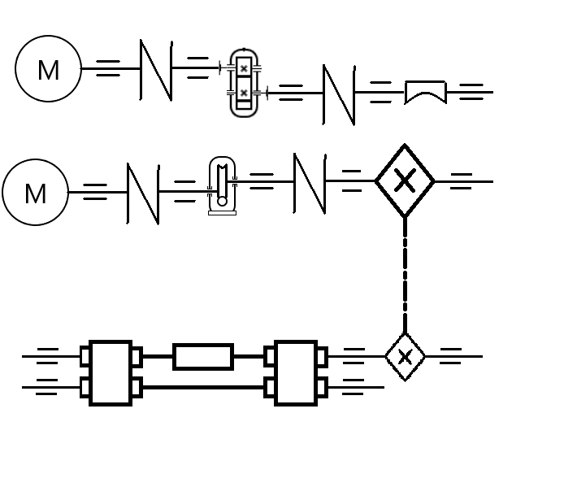
Лабораторная работа № 3 Облучатель контактно-копировальной установки | Вариант 5
Цель работы: изучить конструкцию и принцип действия 1) облучателя для экспонирования в динамическом режиме; 2) устройства для прокопировки краев пленок.

 |  | 1 схема:
1 |  | 1 - | Электродвигатель
Затвор облучателя |  | 2 - | Муфта
 |  | 3 - | Зубчатый одноступенчатый редуктор
 |  | 4 - | Муфта
 |  | 5 - | Затвор
2 |  | 2 схема:
Механизм раскатно- |  | 1 - | Электродвигатель
рассеивающей пленки |  | 2 - | Червячный редуктор
 |  | 3 - | Цепная передача (разные размеры звездочек)
 |  | 4 - | Две ремные передачи (рулон между ними)

Вывод: Былы изучены конструкции и принципы действий облучателя для экспонирования в динамическом режиме и устройства для прокопировки краев пленок.

